現況照片提供
擬設置基地現況可行性自我評估檢核表
位置 |  | 遮蔭狀況簡述 | 拍攝位置 | 擬設置基地區域鄰近植栽現況 | 面臨狀況說明 ※若前項第5點無樹木問題則不必填此欄
東 | 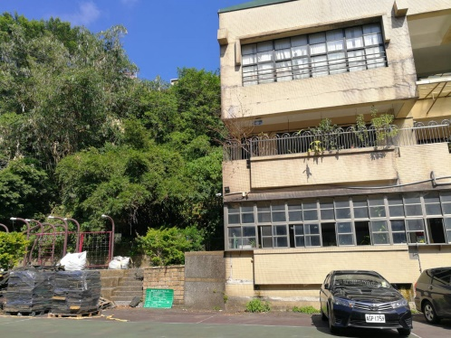 | 有三層樓之校舍 ，左邊是兒童遊 戲場 | 由基地中心向東拍攝 |  | 狀況照片： 情形說明： | 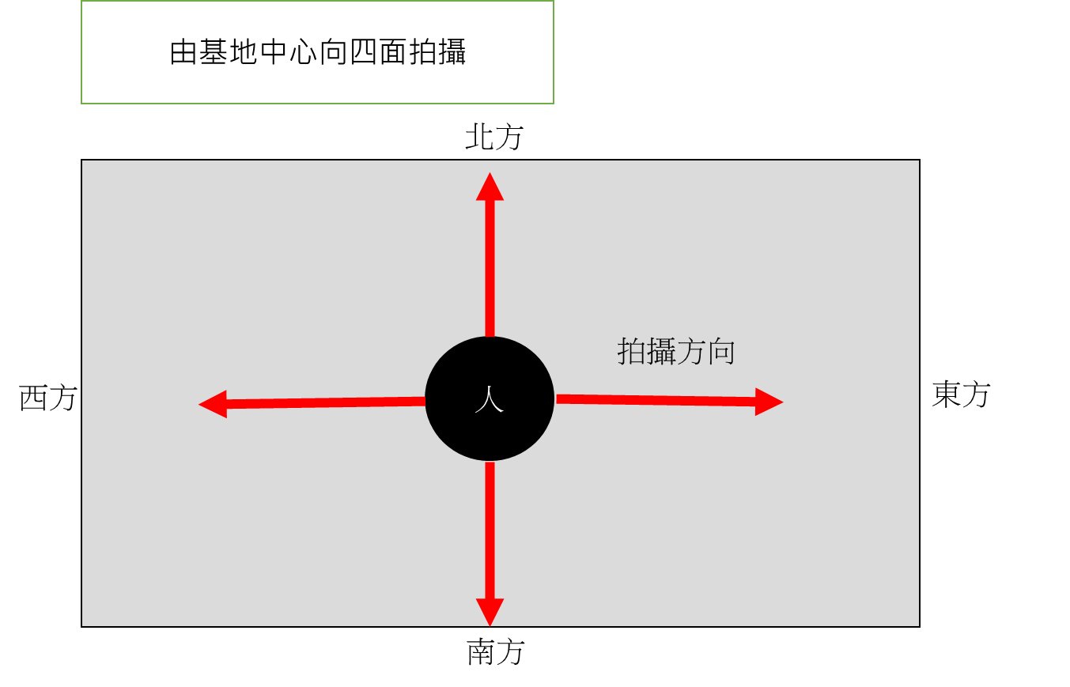
西 | 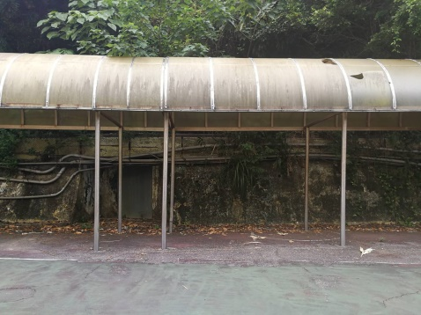 | 有樹木 | 由基地中心向西面拍攝 | 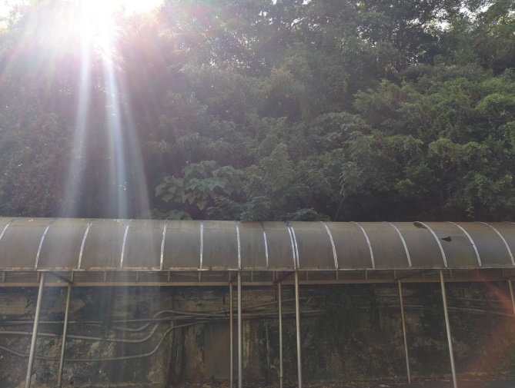 | 風雨走廊可拆除
南 | 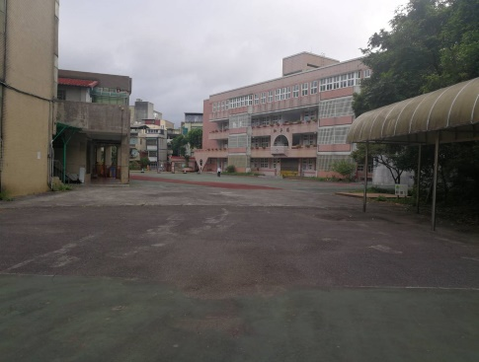 |  | 由基地中心向南面拍攝
北 | 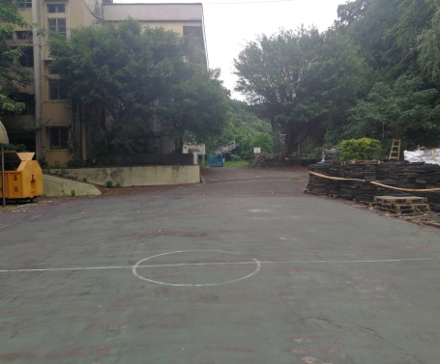 |  | 由基地中心向北面拍攝 | 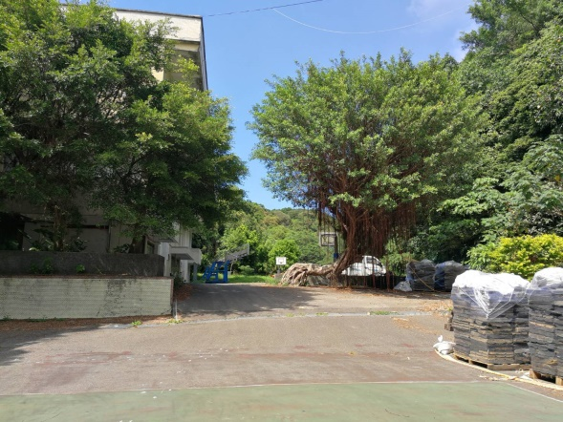 | 本校土地為狹長型 每塊土地面積較小 擬想連接2塊操場 但地面有高低差 及大樹

擬設置基地google空拍地圖

 | 填表人： |  | 校長：

